書式の種類
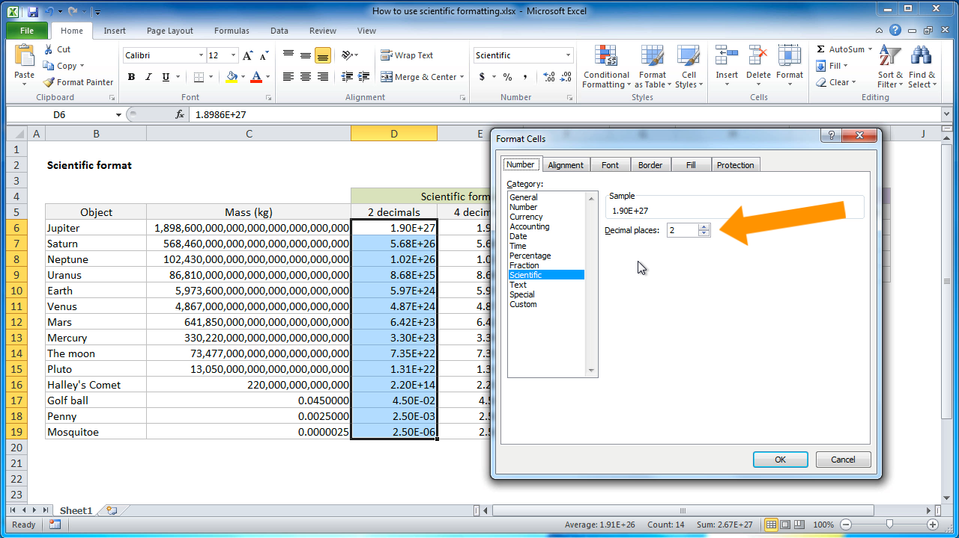
英語表記について
日本語
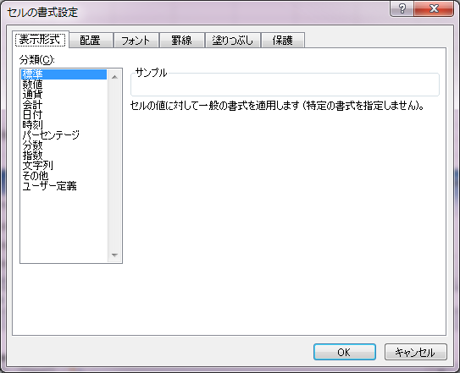

英語名
 | https://exceljet.net/lessons/how-to-use-scientific-formatting-in-excel

